方案一
产业城市更新公司办公家具采购项目招标控制价清单
序号 | 产品型号 | 图片 | 颜色 | 规格 | 数量 | 单位 | 综合含税单价（元） | 合价（元） | 材质说明
一、领导办公室
1 | 班台 | 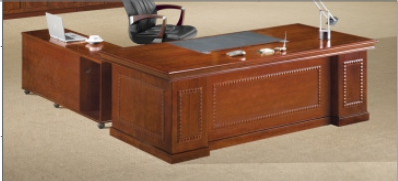 | HS-01胡桃木 | 2000W*1000D*760H | 1 | 套 | 2500 | 2500 | 1、贴面材料：采用优质胡桃木木皮饰面，厚度≥0.8mm； 2、封边用材：采用优质实木木材； 3、基材：采用优质品牌中密度板,优质绿色环保产品,甲醛释放量（1m³气候箱法）须达到≤0.050mg/m³,静曲张度≥ 51.2Mpa,吸水膨胀率≤8.1%. 4、油漆：面漆优质品牌聚脂漆,底漆采用PE不饱和树脂漆，符合国家相关标准要求； 5、五金配件：优质品牌锁具，优质品牌轨道，优质品牌连接件。
2 | 文件柜 |  | HS-01 胡桃木 | 3150*420*2000H | 1 | 组 | 6500 | 6500 | 1、贴面材料：采用优质胡桃木木皮饰面，厚度≥0.8mm； 2、封边用材：采用优质实木木材； 3、基材：采用优质品牌中密度板,优质绿色环保产品,甲醛释放量（1m³气候箱法）须达到≤0.050mg/m³,静曲张度≥ 51.2Mpa,吸水膨胀率≤8.1%. 4、油漆：面漆优质品牌聚脂漆,底漆采用PE不饱和树脂漆，符合国家相关标准要求； 5、五金配件：优质品牌锁具，优质品牌轨道，优质品牌连接件。
3 | 班椅 |  | 黑牛皮 | 常规 | 1 | 把 | 800 | 800 | 1、面料：优质环保PU皮，皮面光泽好，透气性强，皮质符合国家相关标准要求。 2、海绵：优质品牌PU一次成型海绵，密度大于45Kg/m3，回弹力大于50%。 3、座板及靠背：采用多层曲木板，用变频热压机热压成型，无分层开裂。 4、椅架：优质橡胶木椅架，蒸汽式烘干脱脂处理，含水率≤12%，表面纹理均匀清晰，颜色一致，油漆同班台工艺及材料要求。 5、脚架：采用优质飞机底盘，五星脚。
4 | 班前椅 | 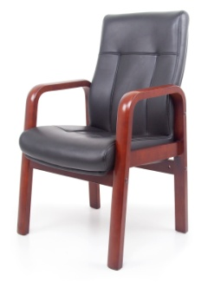 | 黑西皮 | 常规 | 10 | 把 | 800 | 8000 | 1、面料：优质环保PU皮，皮面光泽好，透气性强，皮质符合国家相关标准要求。 2、海绵：优质品牌PU一次成型海绵，密度大于45Kg/m3，回弹力大于50%。 3、座板及靠背：采用多层曲木板，用变频热压机热压成型，无分层开裂。 4、椅架：优质橡胶木椅架，蒸汽式烘干脱脂处理，含水率≤12%，表面纹理均匀清晰，颜色一致，油漆同班台工艺及材料要求。
5 | 沙发 | 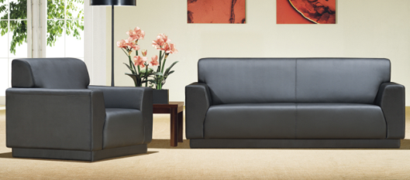 | 黑西皮 | 3人位：2030*870*880 | 2 | 套 | 2500 | 5000 | 1、面料：优质环保PU皮，皮面光泽好，透气性强，皮质符合国家相关标准要求。 2、海绵：优质品牌PU一次成型海绵，密度大于45Kg/m3，回弹力大于50%。 3、座板及靠背：采用多层曲木板，用变频热压机热压成型，无分层开裂。 4、内框架：采用优质环保橡胶木实木结构，含水率≤12%,无腐朽，无虫柱，无开裂，接合牢固无松动。
6 | 茶几 | 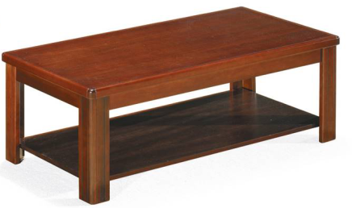 | HS-01 胡桃木 | 1200W*600D*420H | 2 | 个 | 1000 | 2000 | 1、贴面材料：采用优质胡桃木木皮饰面，厚度≥0.8mm； 2、封边用材：采用优质实木木材； 3、基材：采用优质品牌中密度板,优质绿色环保产品,甲醛释放量（1m³气候箱法）须达到≤0.050mg/m³,静曲张度≥ 51.2Mpa,吸水膨胀率≤8.1%. 4、油漆：面漆优质品牌聚脂漆,底漆采用PE不饱和树脂漆，符合国家相关标准要求； 5、框架：优质橡胶木框架，蒸汽式烘干脱脂处理，含水率≤12%，表面纹理均匀清晰，颜色一致，油漆同班台工艺及材料要求。
二、大会议室
1 | 会议桌 | 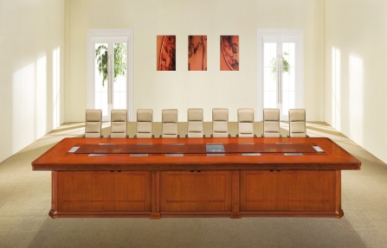 | HS-01 胡桃木 | 6000W*2100D*760H | 1 | 张 | 35000 | 35000 | 1、贴面材料：采用优质胡桃木木皮饰面，厚度≥0.8mm； 2、封边用材：采用优质实木木材； 3、基材：采用优质品牌中密度板,优质绿色环保产品,甲醛释放量（1m³气候箱法）须达到≤0.050mg/m³,静曲张度≥ 51.2Mpa,吸水膨胀率≤8.1%. 4、油漆：面漆优质品牌聚脂漆,底漆采用PE不饱和树脂漆，符合国家相关标准要求； 5、五金配件：优质品牌连接件。
2 | 会议椅 |  | 黑西皮 | 常规 | 20 | 张 | 800 | 16000 | 1、面料：优质环保PU皮，皮面光泽好，透气性强，皮质符合国家相关标准要求。 2、海绵：优质品牌PU一次成型海绵，密度大于45Kg/m3，回弹力大于50%。 3、座板及靠背：采用多层曲木板，用变频热压机热压成型，无分层开裂。 4、椅架：优质橡胶木椅架，蒸汽式烘干脱脂处理，含水率≤12%，表面纹理均匀清晰，颜色一致，油漆同班台工艺及材料要求。
3 | 会议椅 | 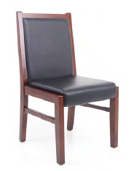 | 黑西皮 | 常规 | 30 | 把 | 660 | 19800 | 1、面料：优质环保PU皮，皮面光泽好，透气性强，皮质符合国家相关标准要求。 2、海绵：优质品牌PU一次成型海绵，密度大于45Kg/m3，回弹力大于50%。 3、座板及靠背：采用多层曲木板，用变频热压机热压成型，无分层开裂。 4、椅架：优质橡胶木椅架，蒸汽式烘干脱脂处理，含水率≤12%，表面纹理均匀清晰，颜色一致，油漆同班台工艺及材料要求。
4 | 会议条桌 | 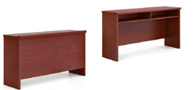 | HS-01 胡桃木 | 1200W*400D*700H | 10 | 张 | 1000 | 10000 | 1、贴面材料：采用优质胡桃木木皮饰面，厚度≥0.8mm； 2、封边用材：采用优质实木木材； 3、基材：采用优质品牌中密度板,优质绿色环保产品,甲醛释放量（1m³气候箱法）须达到≤0.050mg/m³,静曲张度≥ 51.2Mpa,吸水膨胀率≤8.1%. 4、油漆：面漆优质品牌聚脂漆,底漆采用PE不饱和树脂漆，符合国家相关标准要求；
5 | 茶水柜 |  | HS-01 胡桃木 | 800W*400D*860H | 1 | 个 | 1400 | 1400 | 1、贴面材料：采用优质胡桃木木皮饰面，厚度≥0.8mm； 2、封边用材：采用优质实木木材； 3、基材：采用优质品牌中密度板,优质绿色环保产品,甲醛释放量（1m³气候箱法）须达到≤0.050mg/m³,静曲张度≥ 51.2Mpa,吸水膨胀率≤8.1%. 4、油漆：面漆优质品牌聚脂漆,底漆采用PE不饱和树脂漆，符合国家相关标准要求； 5、五金配件：优质品牌锁具，优质品牌轨道，优质品牌连接件。
三、接待室
1 | 洽谈沙发 | 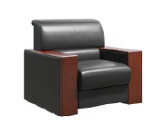 | HS-01胡桃木色，黑色 | 常规 | 26 | 个 | 2000 | 52000 | 1、面料：采用优质品牌环保型PU皮革，皮质符合国家相关标准要求 2、海绵：优质品牌PU一次成型海绵，密度大于45Kg/m3，回弹力大于50%。 3、内框架：采用优质环保橡胶木实木结构，含水率≤12%,无腐朽，无虫柱，无开裂，接合牢固无松动。 4、弹簧：高强度蛇形弹簧，弹簧数量为27根。
2 | 小茶几 |  | HS-01 胡桃木 | 680W*480D*560H | 13 | 个 | 900 | 11700 | 1、贴面材料：采用优质胡桃木木皮饰面，厚度≥0.8mm； 2、封边用材：采用优质实木木材； 3、基材：采用优质品牌中密度板,优质绿色环保产品,甲醛释放量（1m³气候箱法）须达到≤0.050mg/m³,静曲张度≥ 51.2Mpa,吸水膨胀率≤8.1%. 4、油漆：面漆优质品牌聚脂漆,底漆采用PE不饱和树脂漆，符合国家相关标准要求； 5、框架：优质橡胶木框架，蒸汽式烘干脱脂处理，含水率≤12%，表面纹理均匀清晰，颜色一致，油漆同班台工艺及材料要求。
3 | 茶水柜 |  | HS-01 胡桃木 | 800W*400D*860H | 5 | 个 | 1400 | 7000 | 1、贴面材料：采用优质胡桃木木皮饰面，厚度≥0.8mm； 2、封边用材：采用优质实木木材； 3、基材：采用优质品牌中密度板,优质绿色环保产品,甲醛释放量（1m³气候箱法）须达到≤0.050mg/m³,静曲张度≥ 51.2Mpa,吸水膨胀率≤8.1%. 4、油漆：面漆优质品牌聚脂漆,底漆采用PE不饱和树脂漆，符合国家相关标准要求； 5、五金配件：优质品牌锁具，优质品牌轨道，优质品牌连接件。
四、部门办公室
1 | 办公桌(不带边柜） | 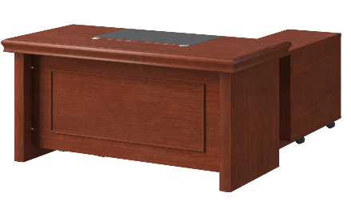 | HS-01 胡桃木 | 1800W*800D*760H | 10 | 张 | 2000 | 20000 | 1、贴面材料：采用优质胡桃木木皮饰面，厚度≥0.8mm； 2、封边用材：采用优质实木木材； 3、基材：采用优质品牌中密度板,优质绿色环保产品,甲醛释放量（1m³气候箱法）须达到≤0.050mg/m³,静曲张度≥ 51.2Mpa,吸水膨胀率≤8.1%. 4、油漆：面漆优质品牌聚脂漆,底漆采用PE不饱和树脂漆，符合国家相关标准要求； 5、五金配件：优质品牌锁具，优质品牌轨道，优质品牌连接件。
2 | 办公桌（不带边柜） |  | HS-01 胡桃木 | 1600W*800D*760H | 40 | 张 | 2000 | 80000 | 1、贴面材料：采用优质胡桃木木皮饰面，厚度≥0.8mm； 2、封边用材：采用优质实木木材； 3、基材：采用优质品牌中密度板,优质绿色环保产品,甲醛释放量（1m³气候箱法）须达到≤0.050mg/m³,静曲张度≥ 51.2Mpa,吸水膨胀率≤8.1%. 4、油漆：面漆优质品牌聚脂漆,底漆采用PE不饱和树脂漆，符合国家相关标准要求； 5、五金配件：优质品牌锁具，优质品牌轨道，优质品牌连接件。
3 | 边柜 |  | HS-01 胡桃木 | 1200W*400D*665H | 50 | 个 | 300 | 15000 | 1、贴面材料：采用优质胡桃木木皮饰面，厚度≥0.8mm； 2、封边用材：采用优质实木木材； 3、基材：采用优质品牌中密度板,优质绿色环保产品,甲醛释放量（1m³气候箱法）须达到≤0.050mg/m³,静曲张度≥ 51.2Mpa,吸水膨胀率≤8.1%. 4、油漆：面漆优质品牌聚脂漆,底漆采用PE不饱和树脂漆，符合国家相关标准要求； 5、五金配件：优质品牌锁具，优质品牌轨道，优质品牌连接件。
4 | 办公椅 | 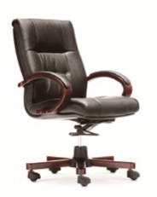 | 黑牛皮 | 常规 | 10 | 把 | 800 | 8000 | 1、面料：优质环保PU皮，皮面光泽好，透气性强，皮质符合国家相关标准要求。 2、海绵：优质品牌PU一次成型海绵，密度大于45Kg/m3，回弹力大于50%。 3、座板及靠背：采用多层曲木板，用变频热压机热压成型，无分层开裂。 4、椅架：优质橡胶木椅架，蒸汽式烘干脱脂处理，含水率≤12%，表面纹理均匀清晰，颜色一致，油漆同班台工艺及材料要求。 5、脚架：采用优质飞机底盘，五星脚。
5 | 办公椅 |  | 黑西皮 | 常规 | 40 | 张 | 800 | 32000 | 1、面料：优质环保PU皮，皮面光泽好，透气性强，皮质符合国家相关标准要求。 2、海绵：优质品牌PU一次成型海绵，密度大于45Kg/m3，回弹力大于50%。 3、座板及靠背：采用多层曲木板，用变频热压机热压成型，无分层开裂。 4、椅架：优质橡胶木椅架，蒸汽式烘干脱脂处理，含水率≤12%，表面纹理均匀清晰，颜色一致，油漆同班台工艺及材料要求。
6 | 茶水柜 | 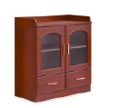 | HS-01 胡桃木 | 800W*400D*860H | 14 | 把 | 1400 | 19600 | 1、贴面材料：采用优质胡桃木木皮饰面，厚度≥0.8mm； 2、封边用材：采用优质实木木材； 3、基材：采用优质品牌中密度板,优质绿色环保产品,甲醛释放量（1m³气候箱法）须达到≤0.050mg/m³,静曲张度≥ 51.2Mpa,吸水膨胀率≤8.1%. 4、油漆：面漆优质品牌聚脂漆,底漆采用PE不饱和树脂漆，符合国家相关标准要求； 5、五金配件：优质品牌锁具，优质品牌轨道，优质品牌连接件。
7 | 文件柜 | 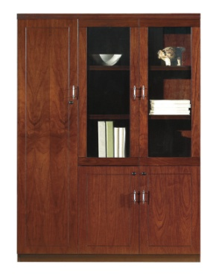 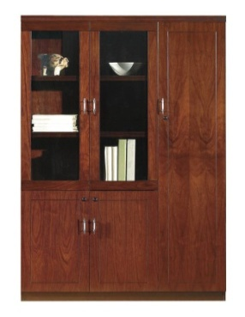 | HS-01 胡桃木 | 2700W*400D*2000H | 14 | 组 | 5600 | 78400 | 1、贴面材料：采用优质胡桃木木皮饰面，厚度≥0.8mm； 2、封边用材：采用优质实木木材； 3、基材：采用优质品牌中密度板,优质绿色环保产品,甲醛释放量（1m³气候箱法）须达到≤0.050mg/m³,静曲张度≥ 51.2Mpa,吸水膨胀率≤8.1%. 4、油漆：面漆优质品牌聚脂漆,底漆采用PE不饱和树脂漆，符合国家相关标准要求； 5、五金配件：优质品牌锁具，优质品牌轨道，优质品牌连接件。
8 | 文件柜 |  | HS-01 胡桃木 | 900*400*2000H | 10 | 个 | 1600 | 16000 | 1、贴面材料：采用优质胡桃木木皮饰面，厚度≥0.8mm； 2、封边用材：采用优质实木木材； 3、基材：采用优质品牌中密度板,优质绿色环保产品,甲醛释放量（1m³气候箱法）须达到≤0.050mg/m³,静曲张度≥ 51.2Mpa,吸水膨胀率≤8.1%. 4、油漆：面漆优质品牌聚脂漆,底漆采用PE不饱和树脂漆，符合国家相关标准要求； 5、五金配件：优质品牌锁具，优质品牌轨道，优质品牌连接件。
9 | 沙发 | 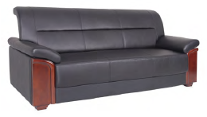 | 黑色 | 三人位 | 14 | 张 | 2500 | 35000 | 1、面料：优质环保PU皮，皮面光泽好，透气性强，皮质符合国家相关标准要求。 2、海绵：优质品牌PU一次成型海绵，密度大于45Kg/m3，回弹力大于50%。 3、座板及靠背：采用多层曲木板，用变频热压机热压成型，无分层开裂。 4、内框架：采用优质环保橡胶木实木结构，含水率≤12%,无腐朽，无虫柱，无开裂，接合牢固无松动。
10 | 茶几 | 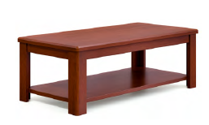 | HS-01 胡桃木 | 1200W*600D*420H | 14 | 个 | 1000 | 14000 | 1、贴面材料：采用优质胡桃木木皮饰面，厚度≥0.8mm； 2、封边用材：采用优质实木木材； 3、基材：采用优质品牌中密度板,优质绿色环保产品,甲醛释放量（1m³气候箱法）须达到≤0.050mg/m³,静曲张度≥ 51.2Mpa,吸水膨胀率≤8.1%. 4、油漆：面漆优质品牌聚脂漆,底漆采用PE不饱和树脂漆，符合国家相关标准要求； 5、框架：优质橡胶木框架，蒸汽式烘干脱脂处理，含水率≤12%，表面纹理均匀清晰，颜色一致，油漆同班台工艺及材料要求。
五、档案室
1 | 档案柜 |  | 哑光白 | 800W*450D*1800H | 30 | 个 | 1250 | 37500 | 1、主材：采用一级冷轧钢板，厚度不小于0.8mm，冲压成型，十道防锈处理，高静电粉末喷涂处理，涂膜均匀，品质稳定厚度20UM以上硬度达H级；单面搁板上均匀载重40kg，双面均匀布负载80kg。 2、铁柜具有、防火、防腐且耐磨、其表面粉末无毒、无味、色泽鲜艳。 3、钢板经全自动脱脂，清洗、加温除油磷化、表调、干燥工艺。 4、零部件必须精度高、通用性强。 5、焊接部分采用高标准熔接焊,表面平整光滑采用全自动喷涂流水线，表面静电粉沫喷塑。 6、上柜为玻璃门，内设层板、下柜门金属钢制，内层板一块（可上、下活动）。锁具安全可靠，不易仿配，内嵌式不锈钢扣手。
 |  |  |  |  |  |  |  | 533200 |  | 533200
小写：￥533200

